PPL
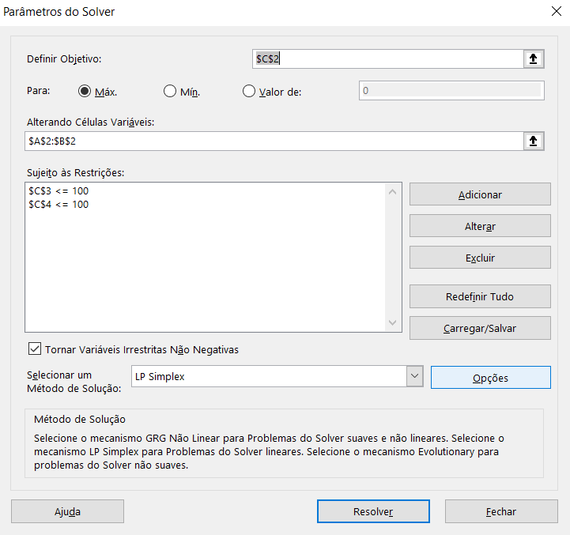
Y | X | Z
9.2783505155 | 7.2164948454 | 91.443298969
 |  | 100
 |  | 100

PPI
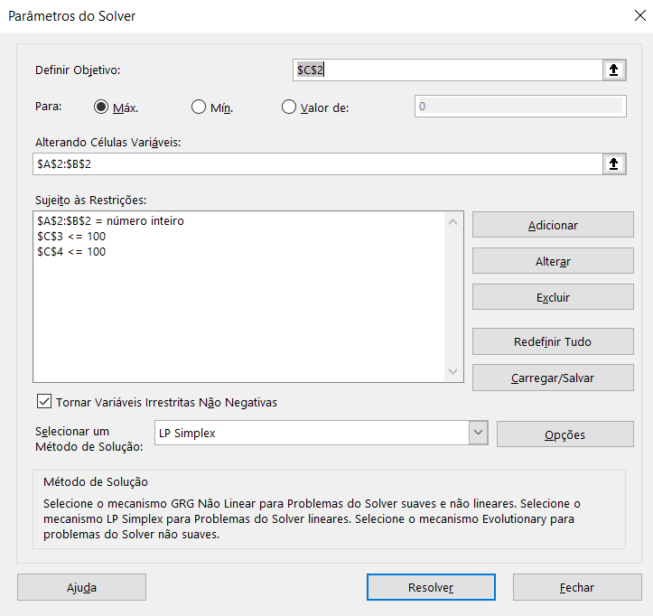
Y | X | Z
10 | 0 | 90
 |  | 30
 |  | 100

